Лист1
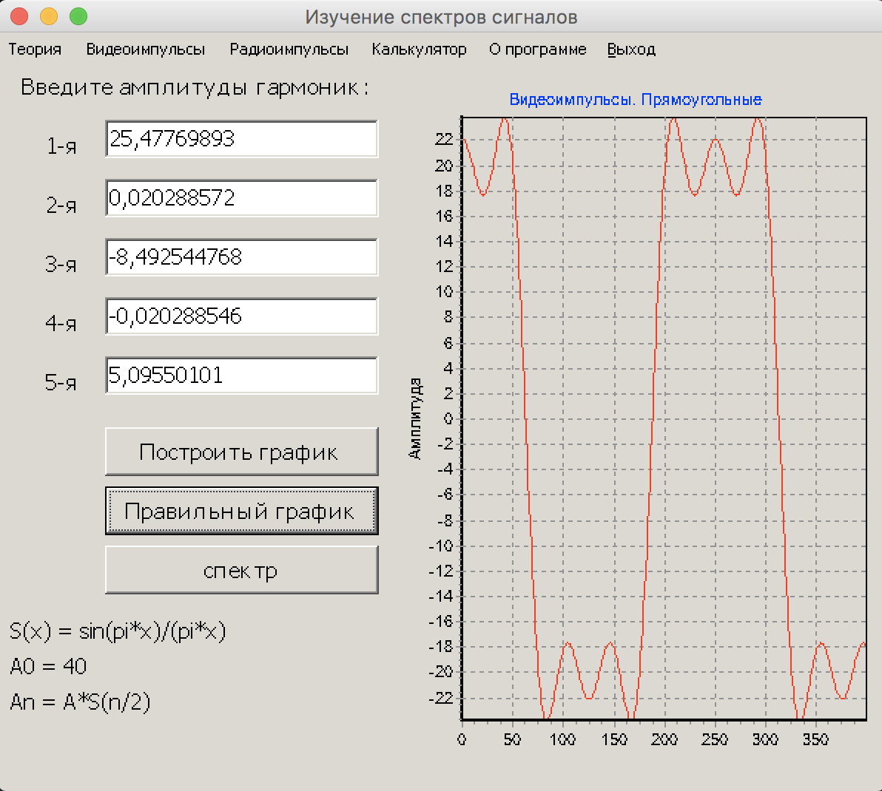
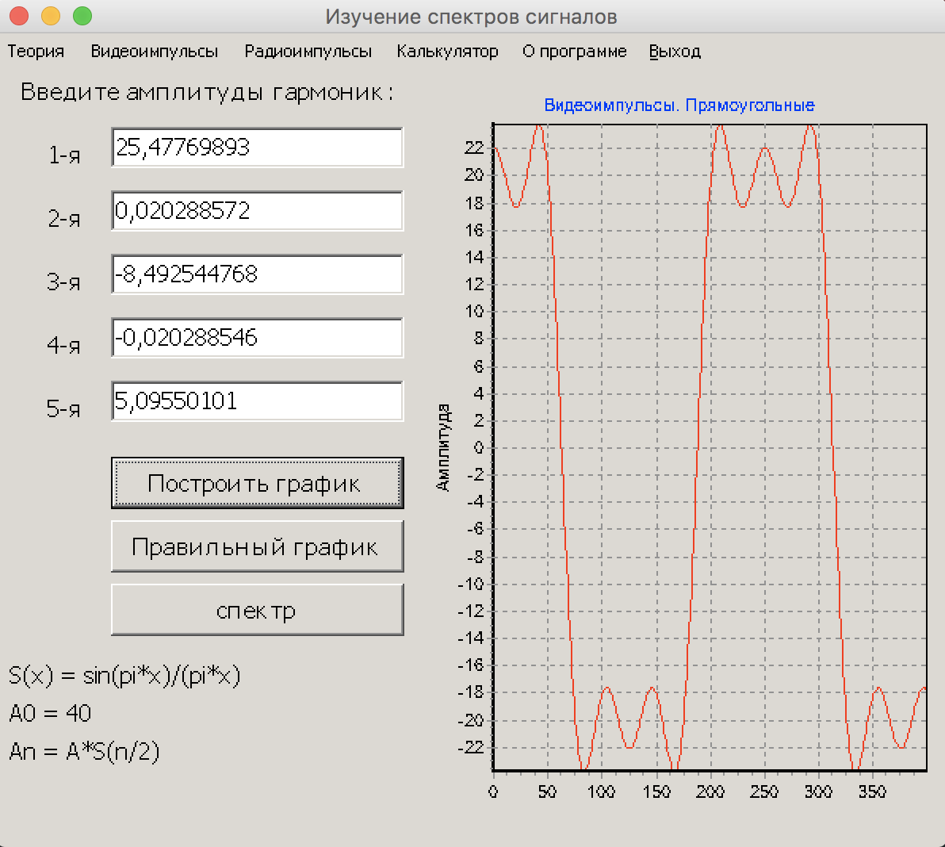
A = | 40
Прямоугольный
1 | 0 | Видеоимпульсы
2 | 0.020288572185
3 | -8.4925447676
4 | -0.020288546453
5 | 5.0955010105 | Пользовательская функция в VBA

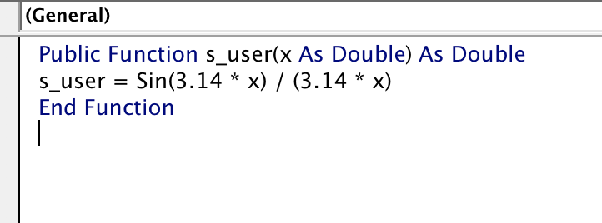

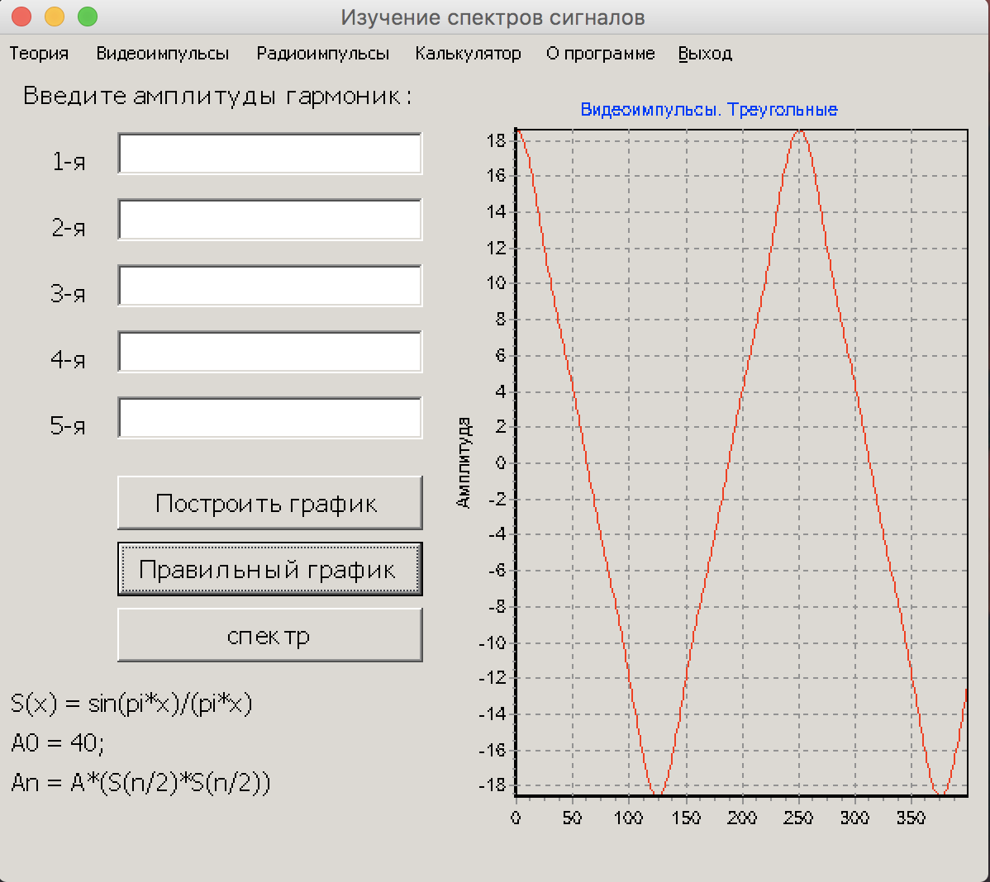
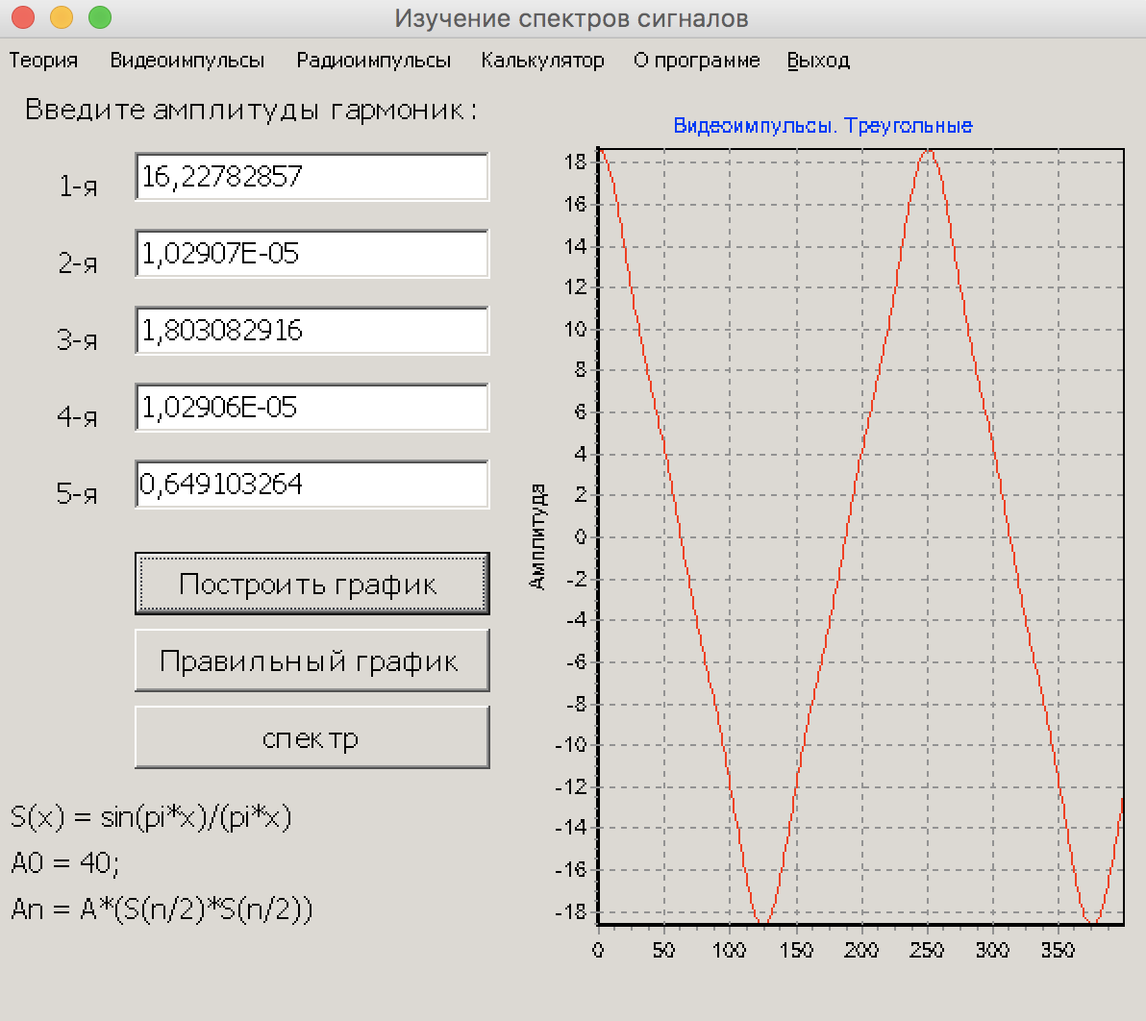
Треугольный
1 | 16.227828567
2 | 1.0290654032E-05
3 | 1.8030829158
4 | 1.0290627929E-05
5 | 0.64910326369

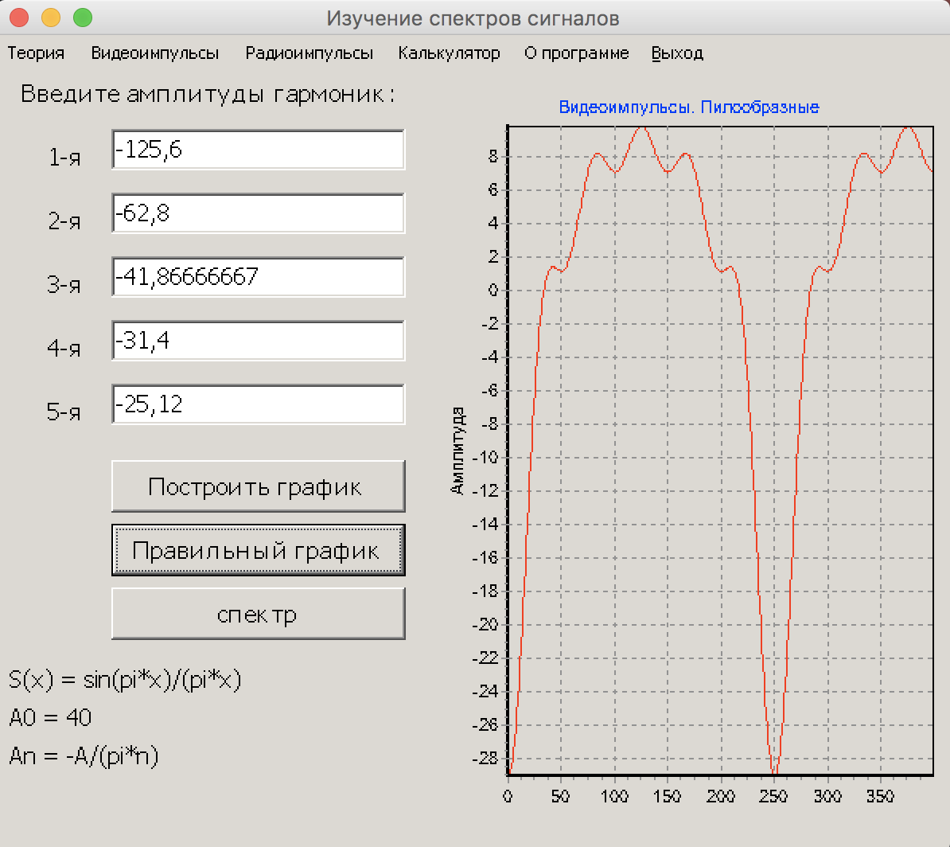
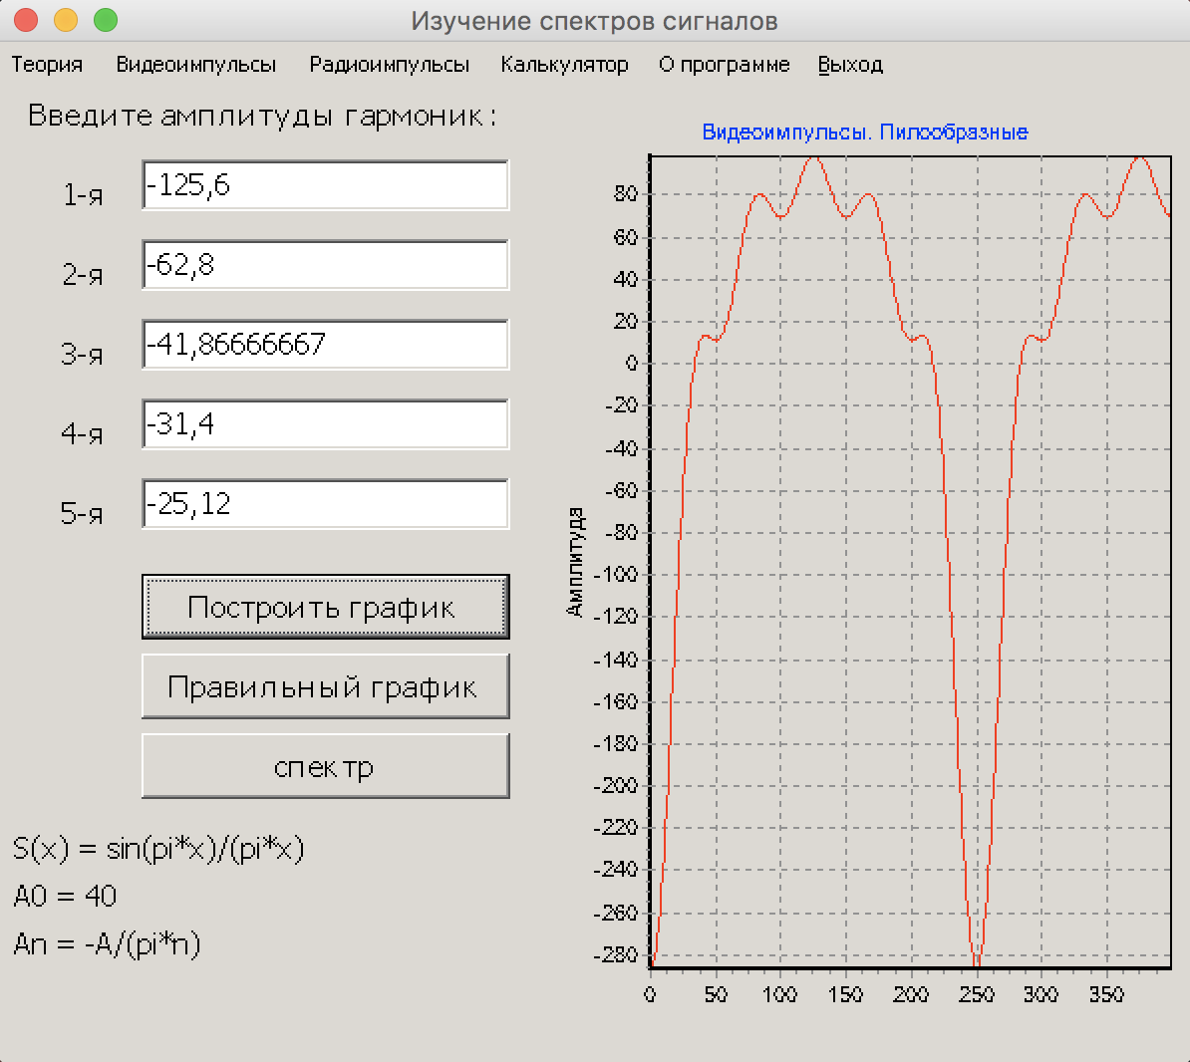
Пилообразный
1 | -125.6
2 | -62.8
3 | -41.866666667
4 | -31.4
5 | -25.12

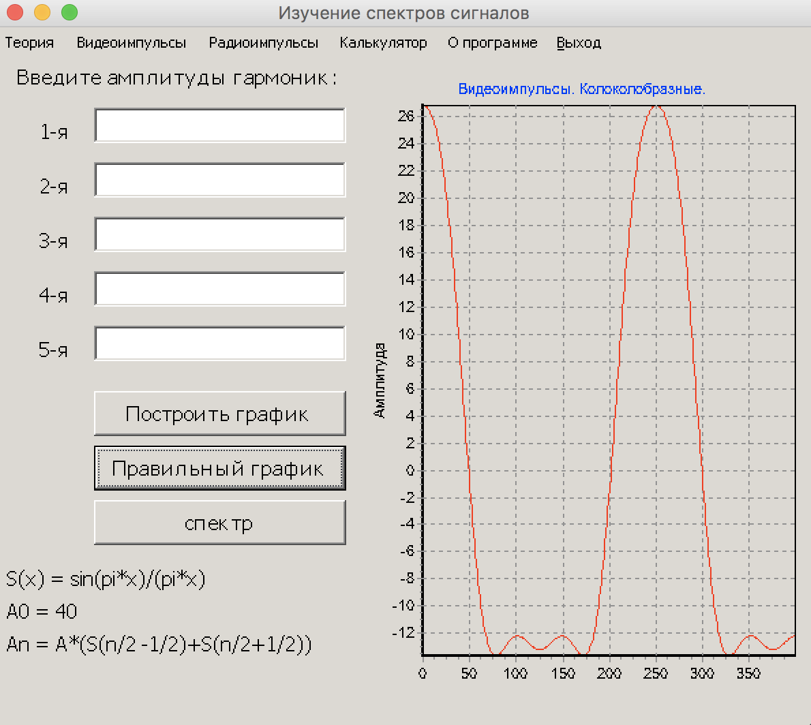
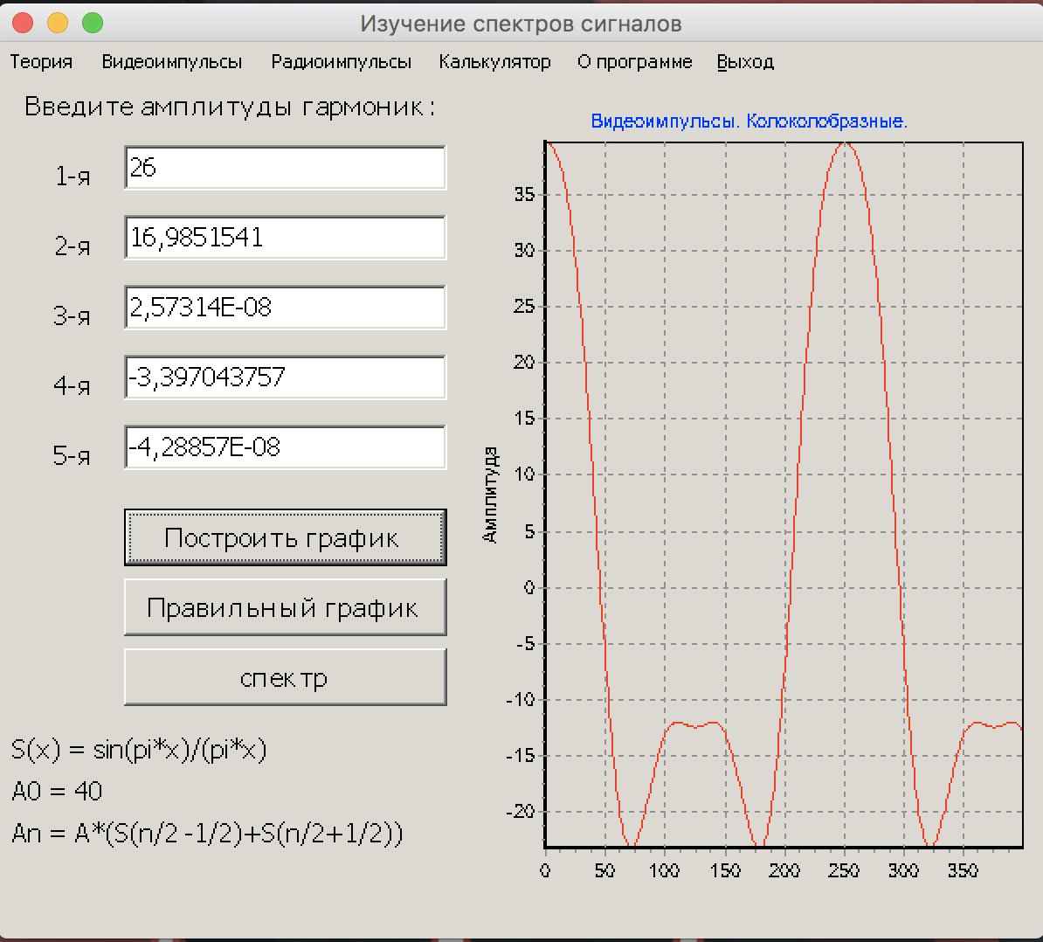
Колоколообразный
1 | #NUM!
2 | 16.985154161
3 | 2.5731437363E-08
4 | -3.3970437571
5 | -4.2885683537E-08

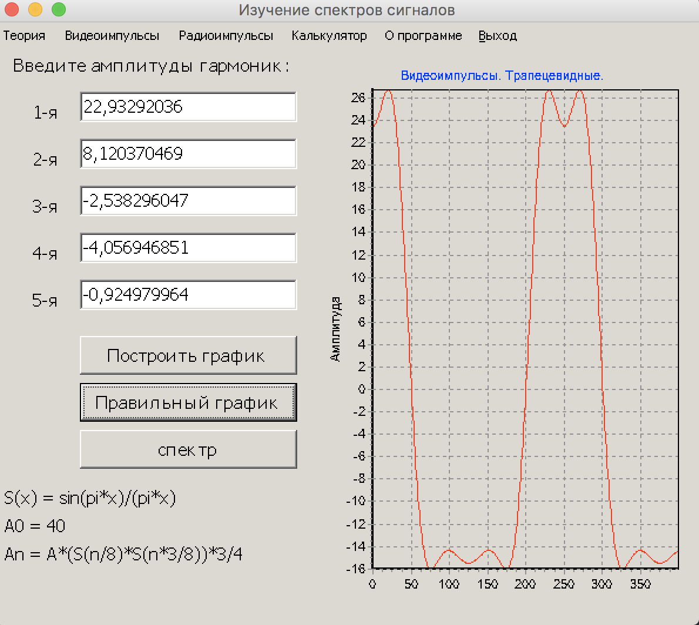
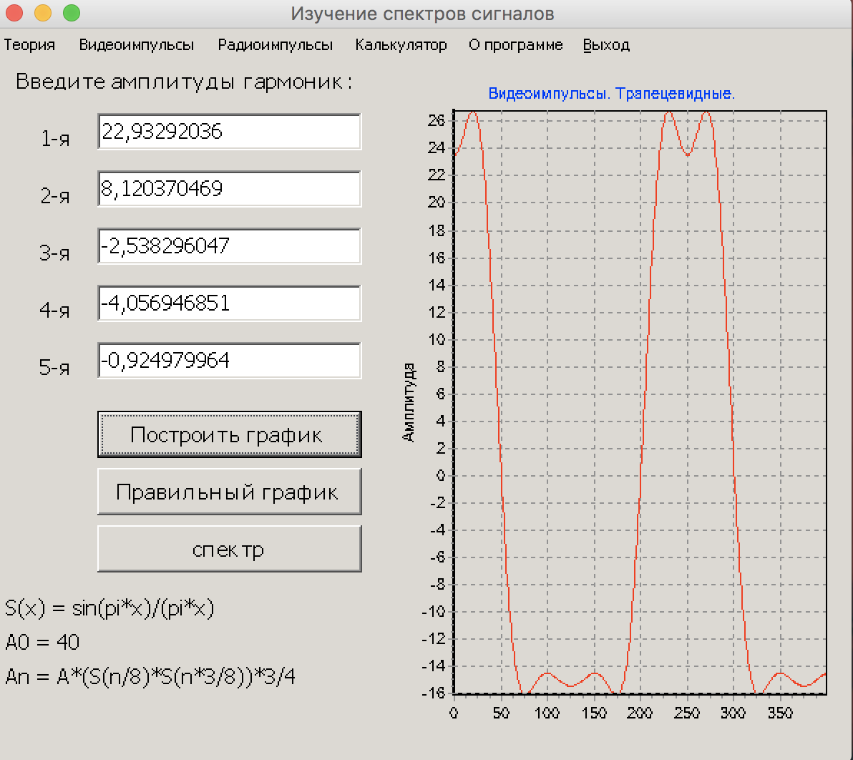
Трапециевидный
1 | 22.93292036
2 | 8.1203704689
3 | -2.538296047
4 | -4.0569468511
5 | -0.92497996368

Радиоимпульсы

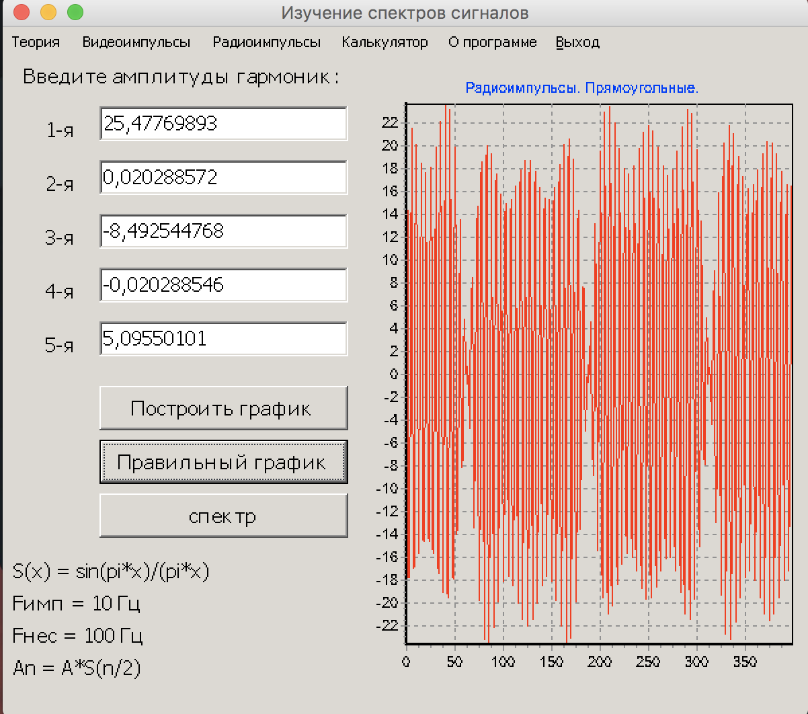
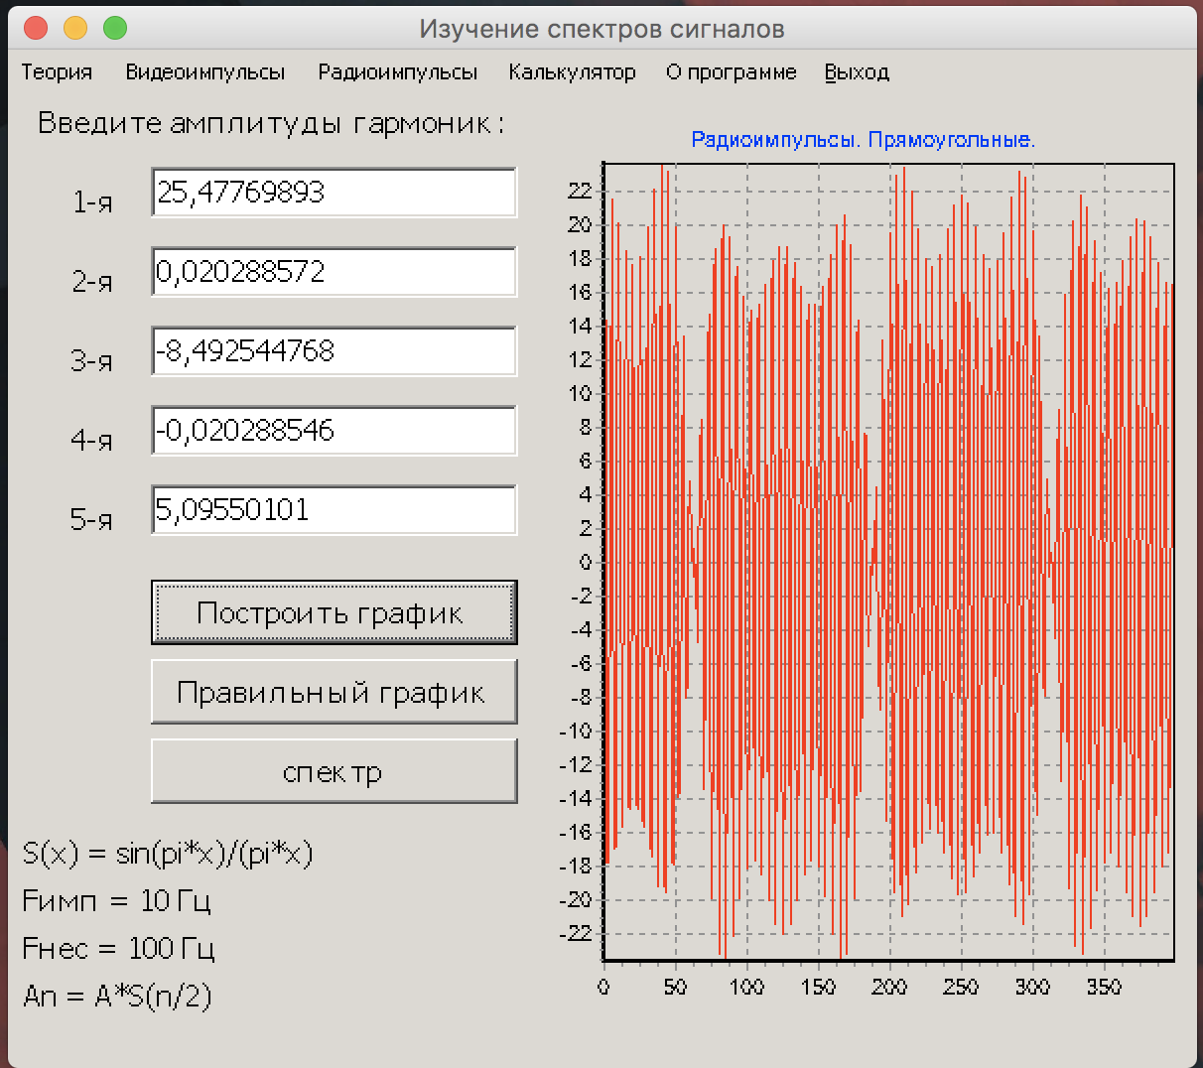
Прямоугольный
1 | 25.477698928
2 | 0.020288572185
3 | -8.4925447676
4 | -0.020288546453
5 | 5.0955010105

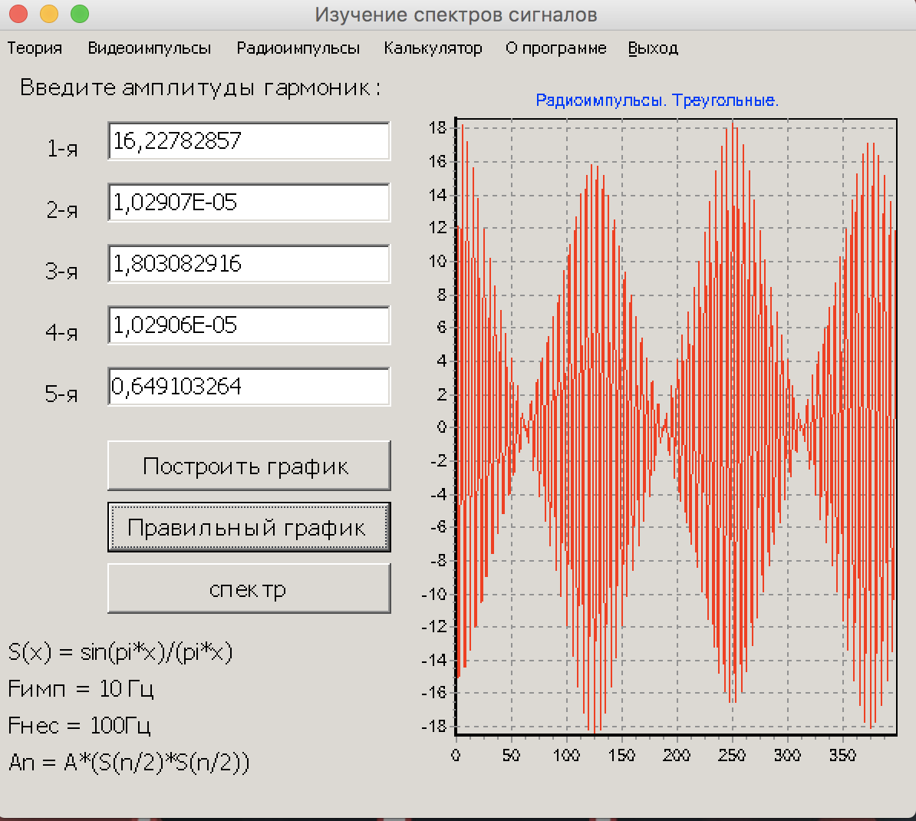
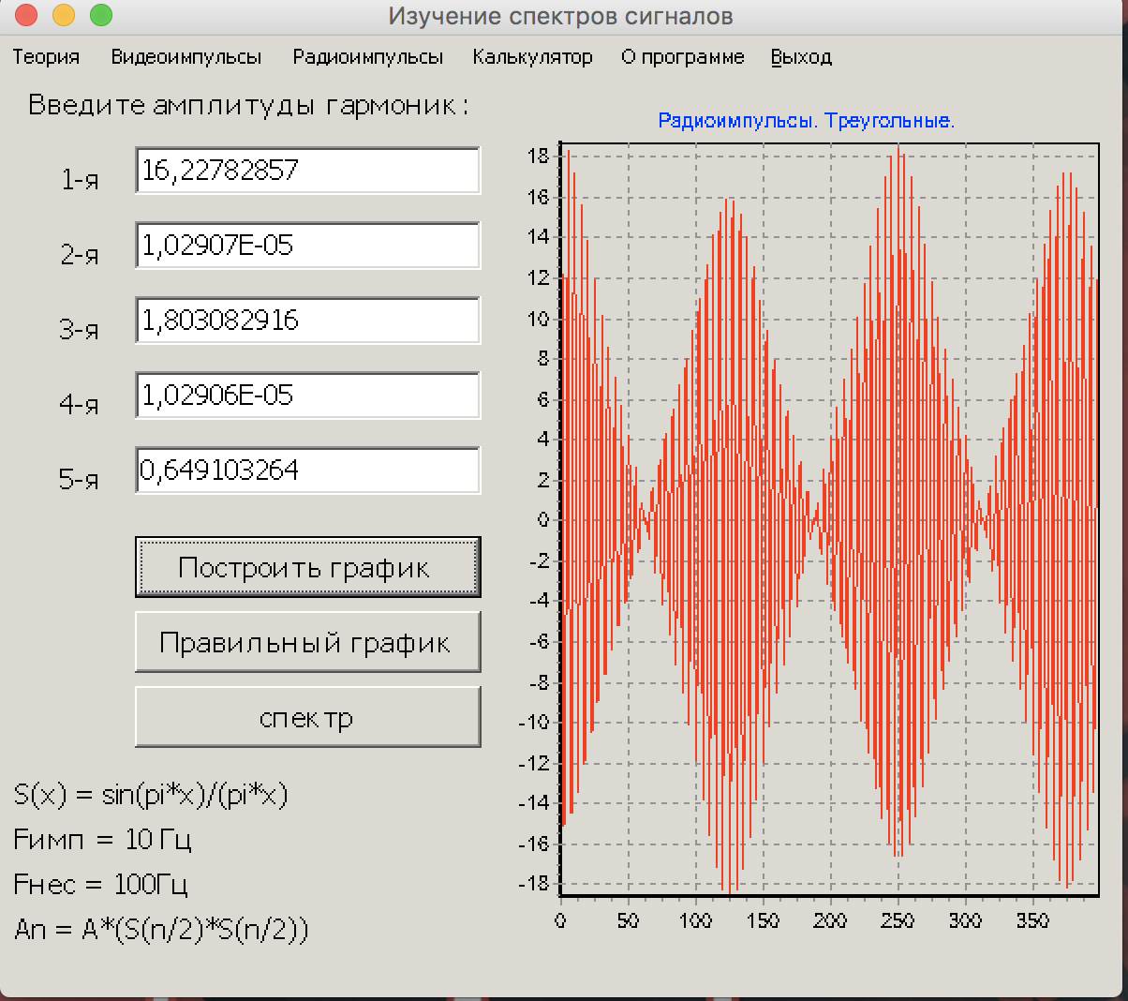
Треугольный
1 | 16.227828567
2 | 1.0290654032E-05
3 | 1.8030829158
4 | 1.0290627929E-05
5 | 0.64910326369

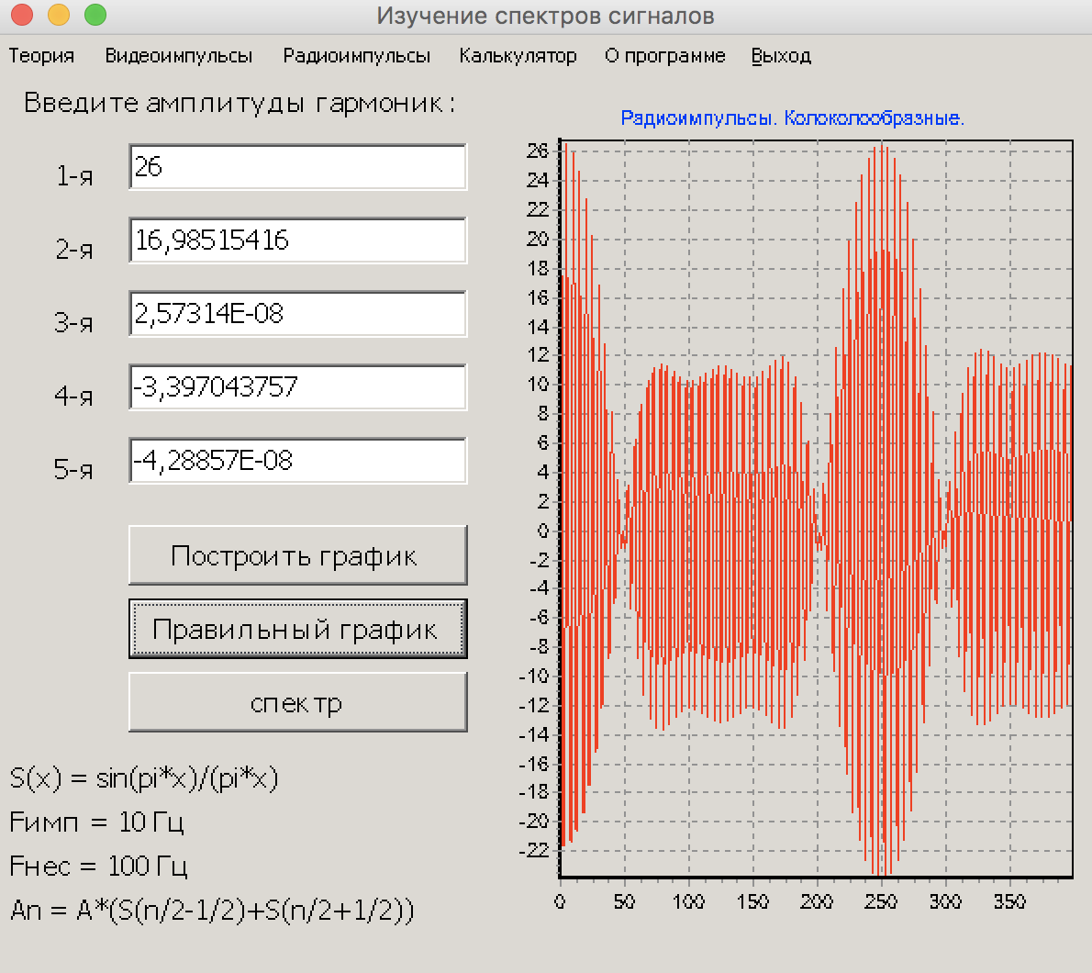
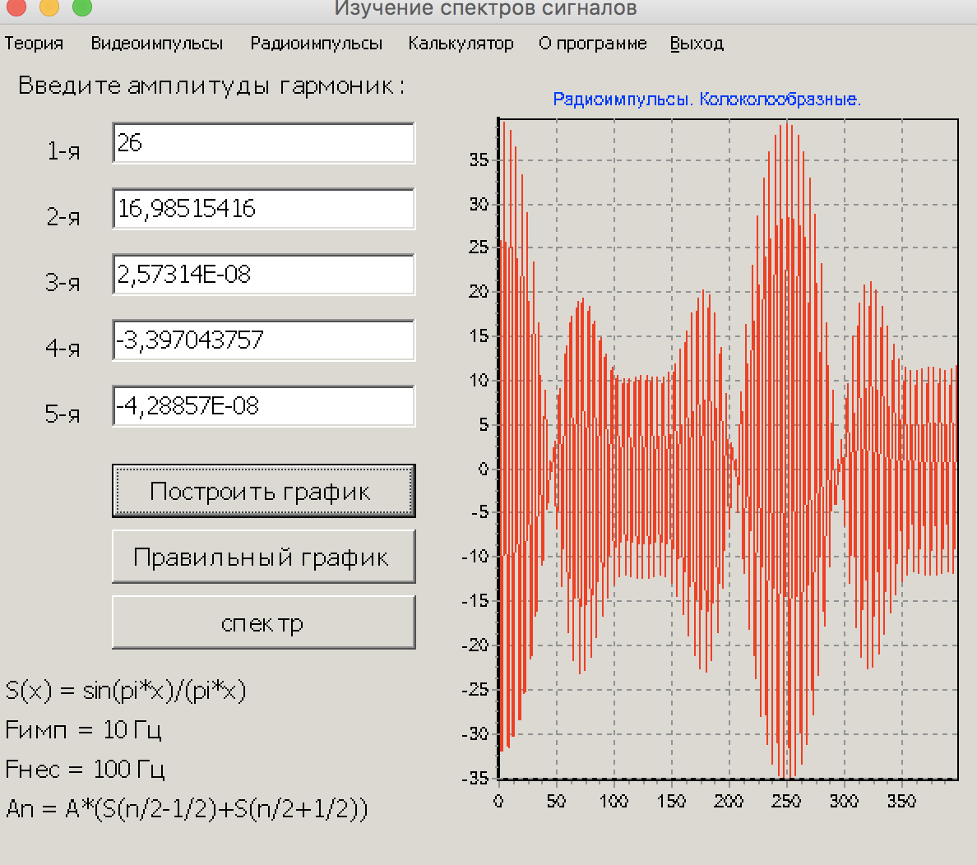
Колоколообразный
1 | #NUM!
2 | 16.985154161
3 | 2.5731437363E-08
4 | -3.3970437571
5 | -4.2885683537E-08

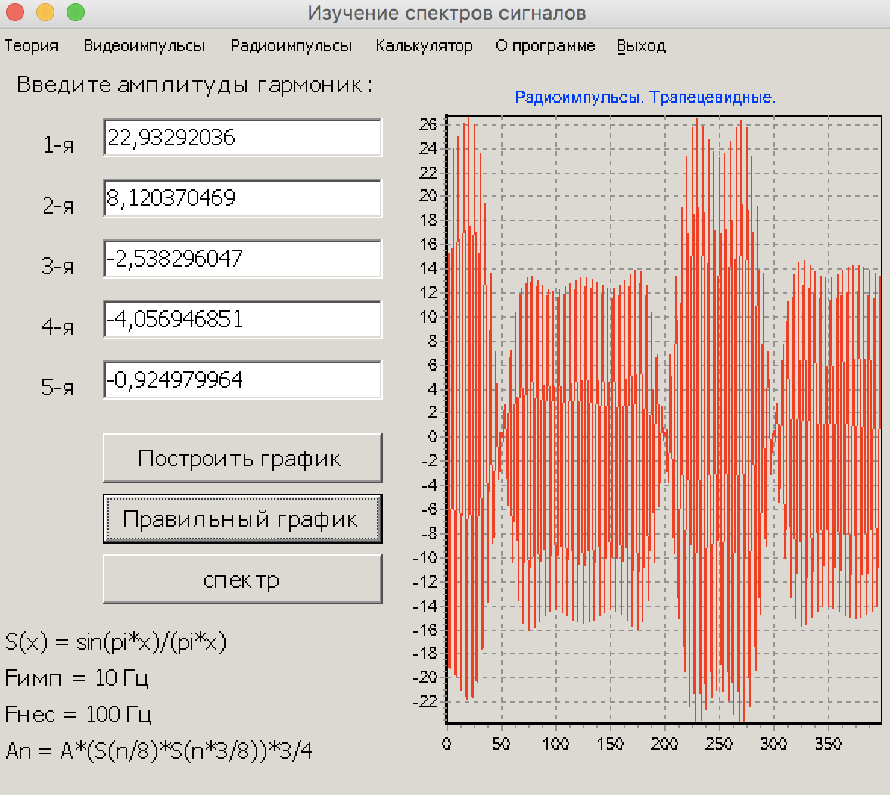
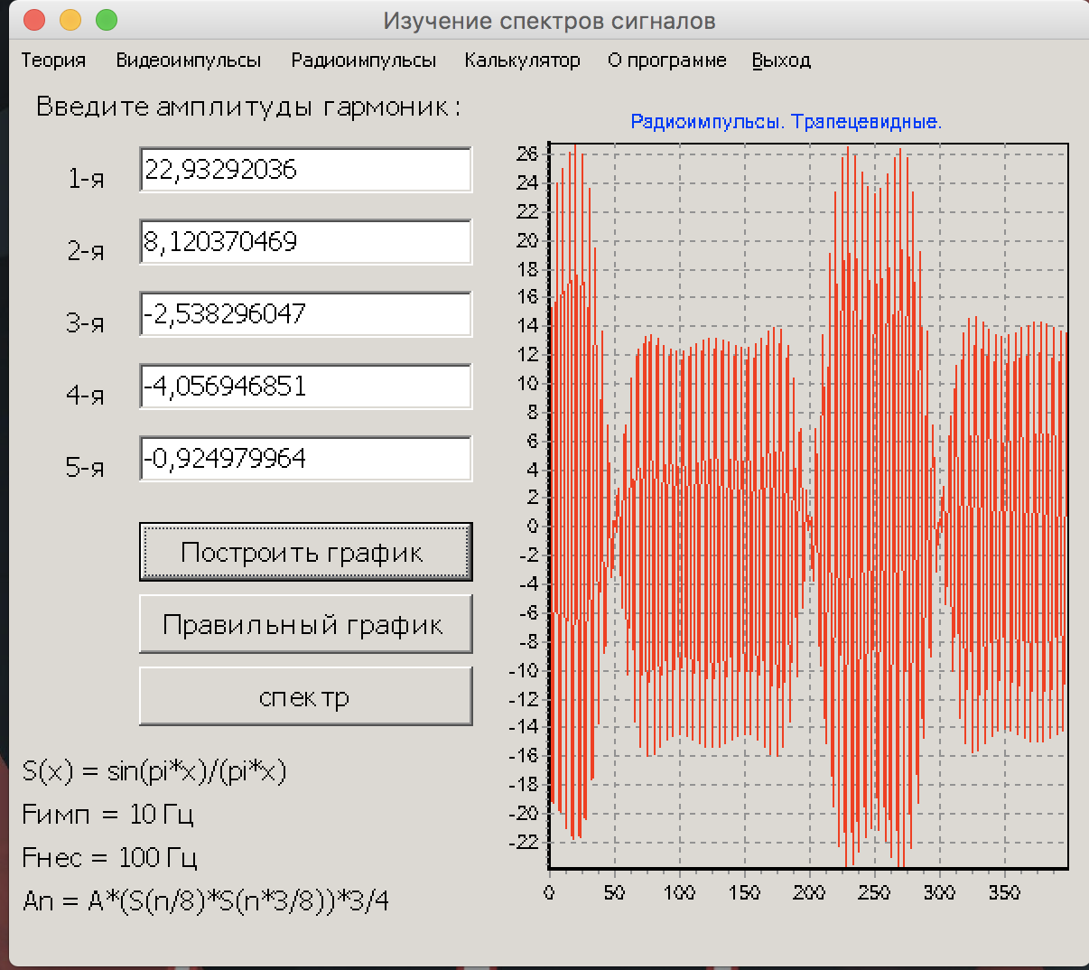
Трапециевидный
1 | 22.93292036
2 | 8.1203704689
3 | -2.538296047
4 | -4.0569468511
5 | -0.92497996368

